Übersichtskarte Los 1
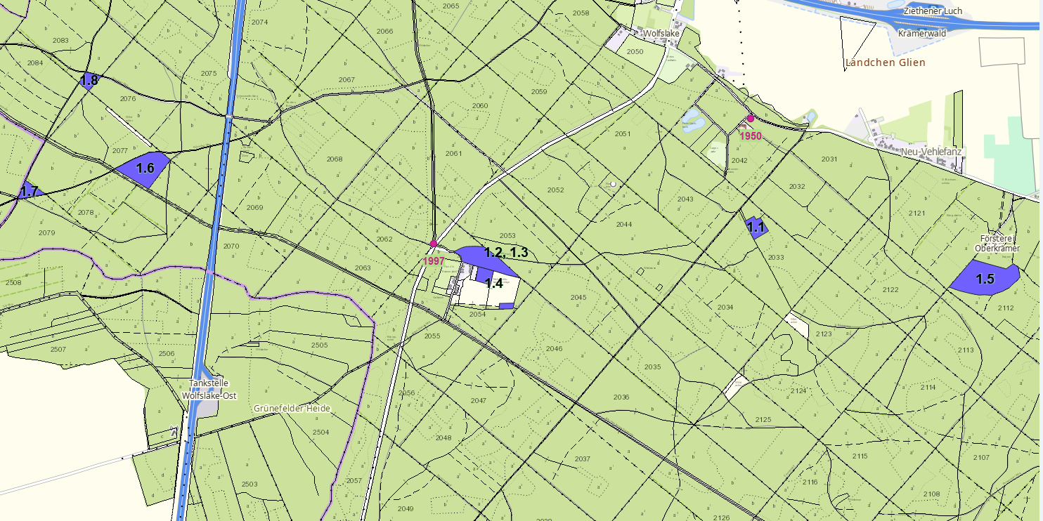
Übersichtskarte Los 1 |  | Revier: | Krämerpfuhl | LFB-2026-02700-016

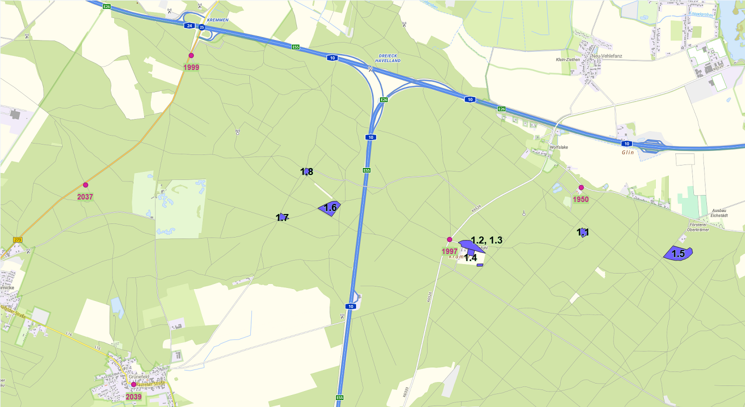

 | Rettungspunkt mit Nummer |  |  | Lage der Flächen
Detailkarte |  | Revier: | Krämerpfuhl | Los: | 1

